Sheet1
 | 功能 | 预计时长 | 开始时间 | 结束时间 | 模块难点 | 业务需求 | 责任者 | 功能图片
录音查询 |  |  |  |  |  |  | zhuangkun
1 | 录音条件 |  |  |  |  |  | zhuangkun
2 | 录音界面 |  |  |  |  |  | zhuangkun
3 | 点击播放
4 | 登录功能

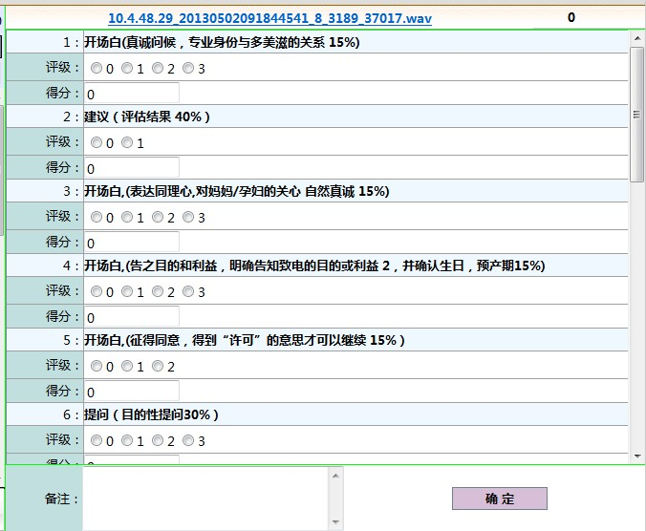
录音评分
1 | 评分问题展现界面 | 2 |  |  | 评分问题的展现 | 将CEM 模板的问题信息，展现到页面包括问题，答案，分值描述 | eric
2 | 保存录音评分信息 | 3 |  |  |  | 将录音的评分结果保存到数据库 | eric
3 | 单条录音评分的信息展现 | 1 |  |  | 合计小问题 | 点击单条录音， 如果已有评分则显示 | eric

录音报表导出
1 | 录音文件导出 | 4 |  |  | 导出Excel模板的格式 | 导出CEM模板的的问题评分记录 | eric,zhuangkun

